3
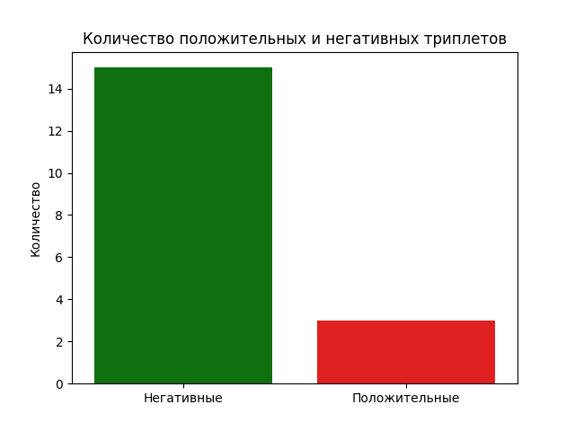
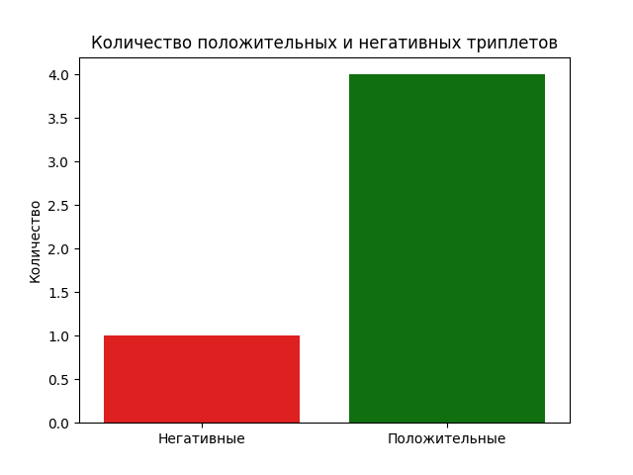
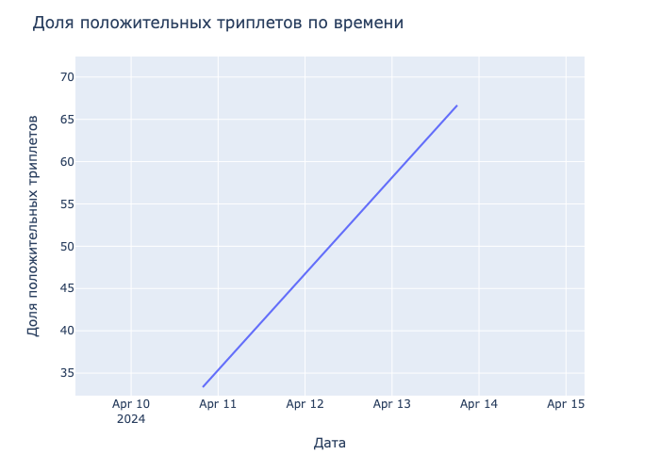
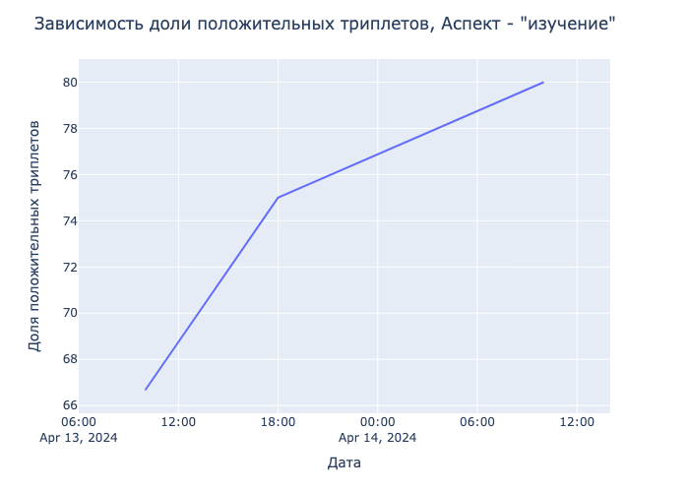
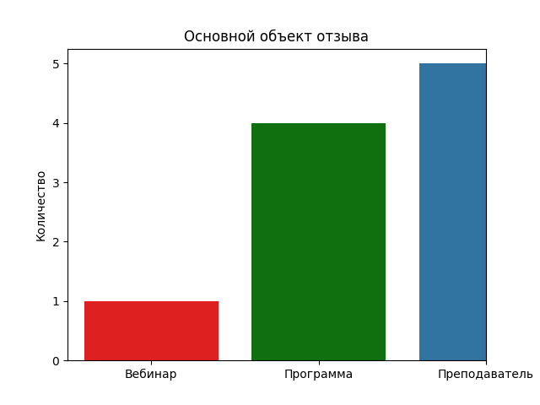
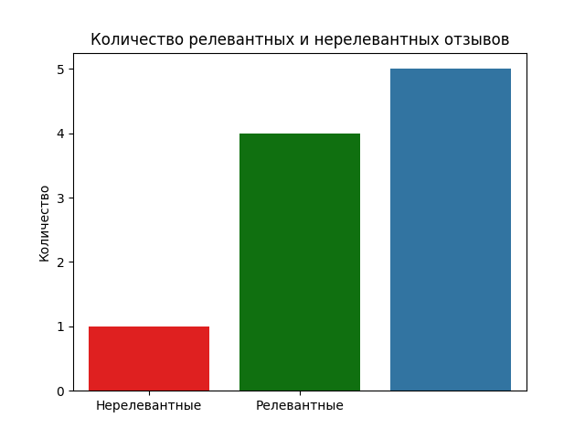
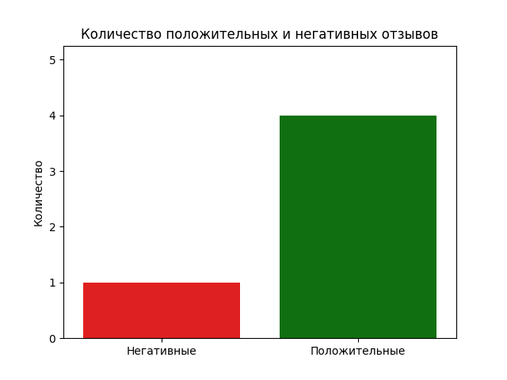
date | aspect | opinion | sentiment | triplet | aspect_opinion | timestamp
2024-04-10 19:45:00 | презентация | монотонной | NEG | ('презентация', 'монотонной', 'NEG') | ('презентация', 'монотонной') | 1712767500
2024-04-13 10:00:00 | изучение | глубокое | POS | ('изучение', 'глубокое', 'POS') | ('изучение', 'глубокое') | 1712991600
2024-04-13 18:00:00 | объяснение | ясное | POS | ('объяснение', 'ясное', 'POS') | ('объяснение', 'ясное') | 1713020400
2024-04-13 18:00:00 | изучение | глубокое | POS | ('изучение', 'глубокое', 'POS') | ('изучение', 'глубокое') | 1713020400
2024-04-14 10:00:00 | изучение | подробное | POS | ('изучение', 'подробное', 'POS') | ('изучение', 'подробное') | 1713078000

2
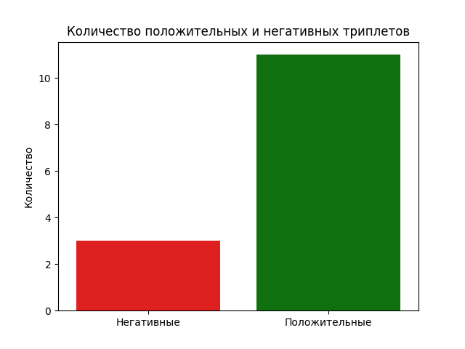
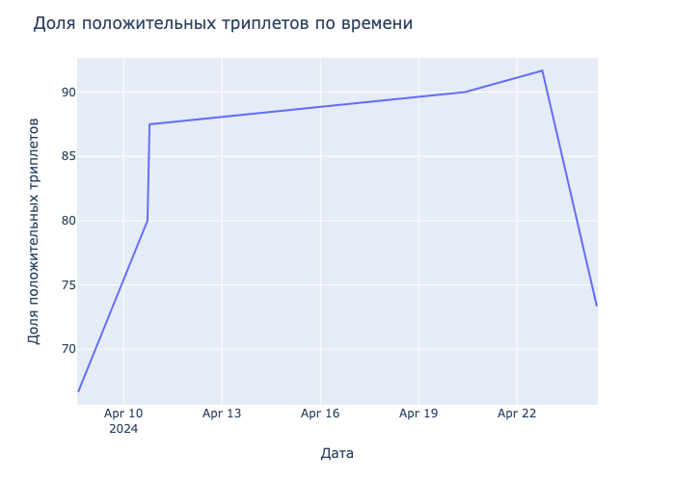
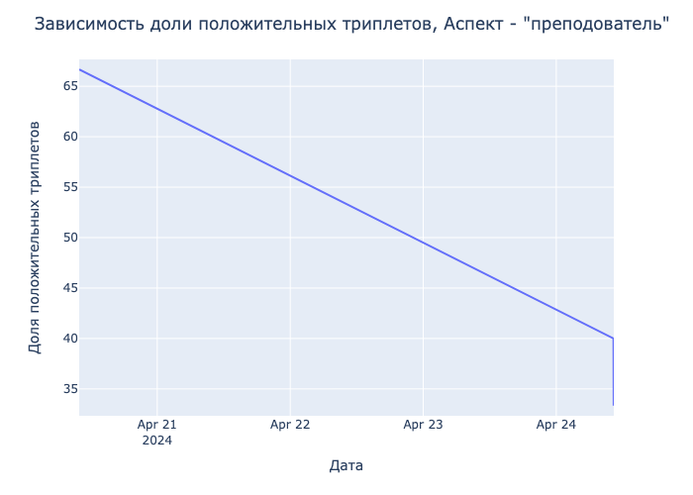
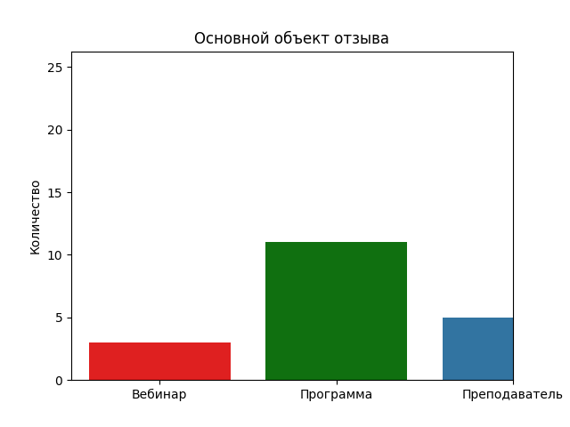
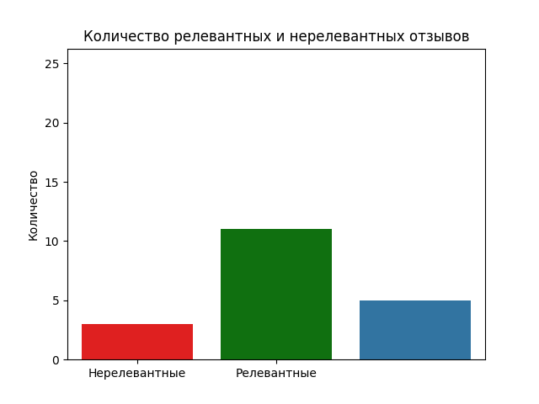
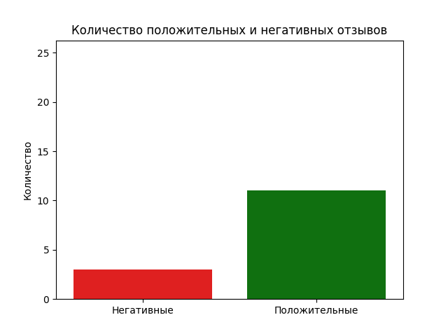
date | aspect | opinion | sentiment | triplet | aspect_opinion | timestamp
2024-04-08 14:45:00 | введение | отличное | POS | ('введение', 'отличное', 'POS') | ('введение', 'отличное') | 1712576700
2024-04-10 16:00:00 | объяснение | отличное | POS | ('объяснение', 'отличное', 'POS') | ('объяснение', 'отличное') | 1712754000
2024-04-10 17:30:00 | обсуждение | интересное | POS | ('обсуждение', 'интересное', 'POS') | ('обсуждение', 'интересное') | 1712759400
2024-04-10 18:20:00 | погружение | глубокое | POS | ('погружение', 'глубокое', 'POS') | ('погружение', 'глубокое') | 1712762400
2024-04-10 19:00:00 | анализ | глубокий | POS | ('анализ', 'глубокий', 'POS') | ('анализ', 'глубокий') | 1712764800
2024-04-10 19:00:00 | изучение | глубокое | POS | ('изучение', 'глубокое', 'POS') | ('изучение', 'глубокое') | 1712764800
2024-04-14 11:00:00 | объяснение | ясное | POS | ('объяснение', 'ясное', 'POS') | ('объяснение', 'ясное') | 1713081600
2024-04-20 09:56:00 | преподователь | супер | POS | ('преподователь', 'супер', 'POS') | ('преподователь', 'супер') | 1713596160
2024-04-21 12:00:00 | подход | освежающий | POS | ('подход', 'освежающий', 'POS') | ('подход', 'освежающий') | 1713690000
2024-04-22 18:30:00 | интеллект | искусственный | POS | ('интеллект', 'искусственный', 'POS') | ('интеллект', 'искусственный') | 1713799800
2024-04-24 10:20:00 | преподователь | напыщенный | NEG | ('преподователь', 'напыщенный', 'NEG') | ('преподователь', 'напыщенный') | 1713943200
2024-04-24 10:20:00 | преподователь | зазнался | NEG | ('преподователь', 'зазнался', 'NEG') | ('преподователь', 'зазнался') | 1713943200
2024-04-24 10:22:00 | преподователь | умный | NEG | ('преподователь', 'умный', 'NEG') | ('преподователь', 'умный') | 1713943320
2024-04-27 19:00:00 | тема | понравилась | POS | ('тема', 'понравилась', 'POS') | ('тема', 'понравилась') | 1714233600

0
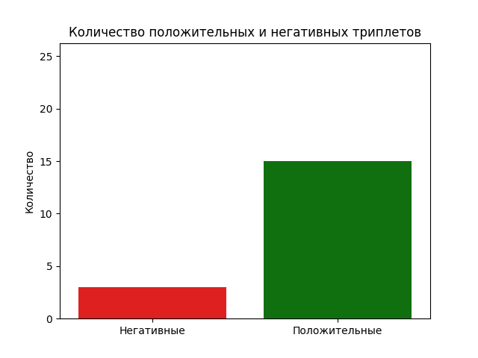
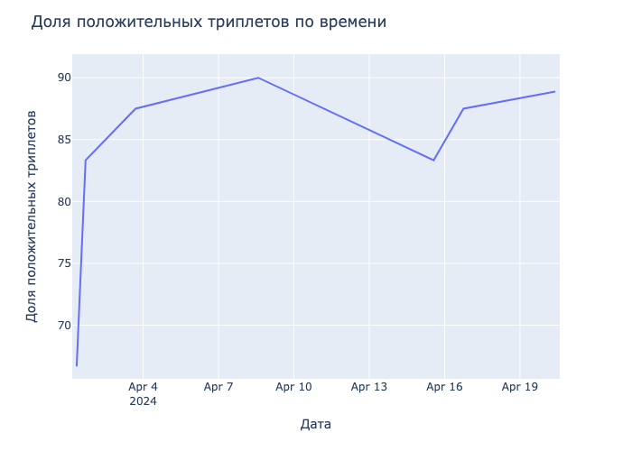
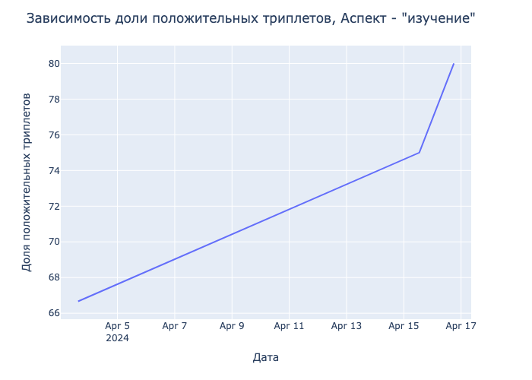
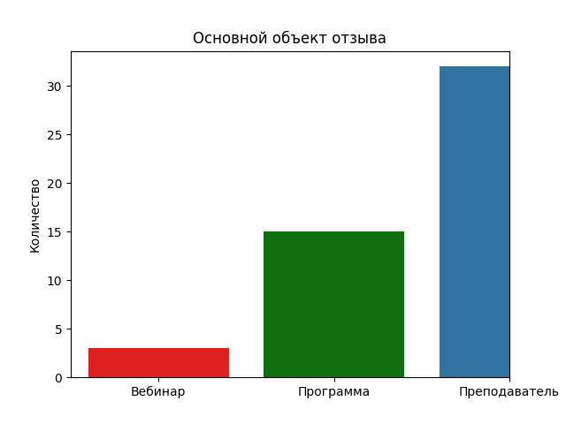
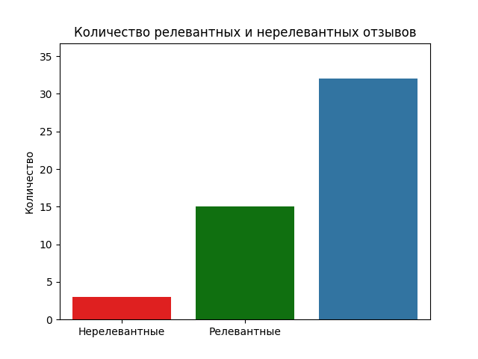
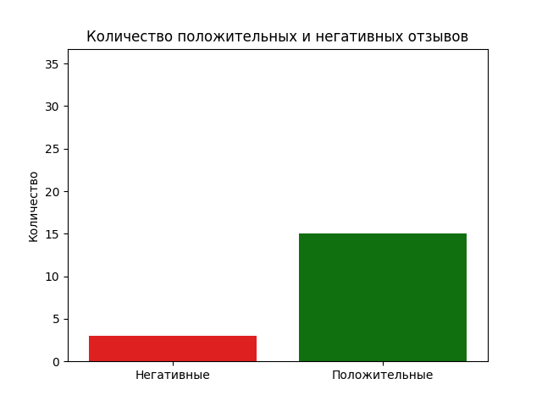
date | aspect | opinion | sentiment | triplet | aspect_opinion | timestamp
2024-04-01 08:30:00 | подход | интерактивный | POS | ('подход', 'интерактивный', 'POS') | ('подход', 'интерактивный') | 1711949400
2024-04-01 10:00:00 | объяснение | подробное | POS | ('объяснение', 'подробное', 'POS') | ('объяснение', 'подробное') | 1711954800
2024-04-01 17:00:00 | структура | хорошая | POS | ('структура', 'хорошая', 'POS') | ('структура', 'хорошая') | 1711980000
2024-04-01 17:00:00 | изложение | понятное | POS | ('изложение', 'понятное', 'POS') | ('изложение', 'понятное') | 1711980000
2024-04-03 15:00:00 | изучение | глубокое | POS | ('изучение', 'глубокое', 'POS') | ('изучение', 'глубокое') | 1712145600
2024-04-03 16:45:00 | покрытие | обширное | POS | ('покрытие', 'обширное', 'POS') | ('покрытие', 'обширное') | 1712151900
2024-04-04 10:30:00 | ресурсы | дополнительные | POS | ('ресурсы', 'дополнительные', 'POS') | ('ресурсы', 'дополнительные') | 1712215800
2024-04-08 14:00:00 | объяснение | отличное | POS | ('объяснение', 'отличное', 'POS') | ('объяснение', 'отличное') | 1712574000
2024-04-15 13:00:00 | изучение | глубокое | POS | ('изучение', 'глубокое', 'POS') | ('изучение', 'глубокое') | 1713175200
2024-04-15 13:30:00 | обсуждение | скучным | NEG | ('обсуждение', 'скучным', 'NEG') | ('обсуждение', 'скучным') | 1713177000
2024-04-15 16:00:00 | вебинар | дополнительный | POS | ('вебинар', 'дополнительный', 'POS') | ('вебинар', 'дополнительный') | 1713186000
2024-04-16 18:00:00 | объяснение | хорошее | POS | ('объяснение', 'хорошее', 'POS') | ('объяснение', 'хорошее') | 1713279600
2024-04-16 18:00:00 | знания | ценные | POS | ('знания', 'ценные', 'POS') | ('знания', 'ценные') | 1713279600
2024-04-16 18:00:00 | изучение | подробное | POS | ('изучение', 'подробное', 'POS') | ('изучение', 'подробное') | 1713279600
2024-04-16 19:00:00 | понимание | глубокое | POS | ('понимание', 'глубокое', 'POS') | ('понимание', 'глубокое') | 1713283200
2024-04-20 09:45:00 | разработчиками | опытными | POS | ('разработчиками', 'опытными', 'POS') | ('разработчиками', 'опытными') | 1713595500

1

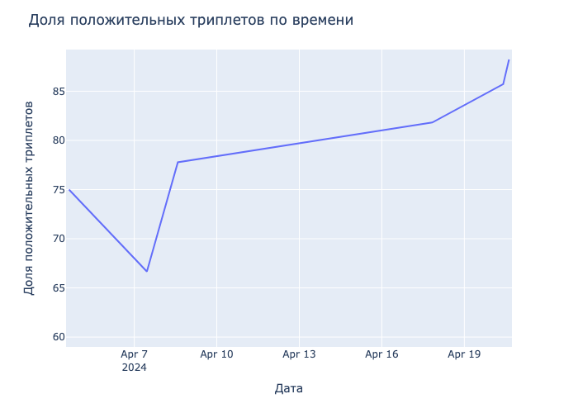
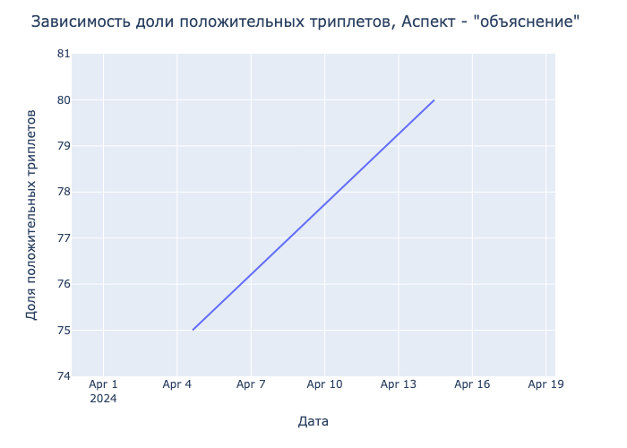
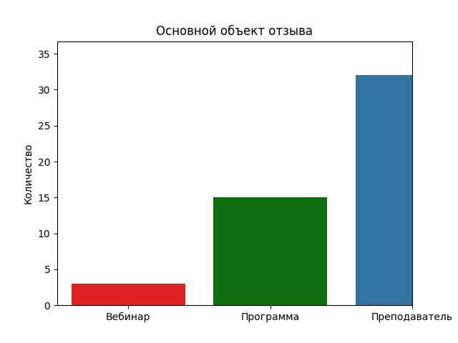
date | aspect | opinion | sentiment | triplet | aspect_opinion | timestamp
2024-04-04 15:00:00 | объяснение | ясное | POS | ('объяснение', 'ясное', 'POS') | ('объяснение', 'ясное') | 1712232000
2024-04-04 15:00:00 | объяснение | чёткое | POS | ('объяснение', 'чёткое', 'POS') | ('объяснение', 'чёткое') | 1712232000
2024-04-06 18:00:00 | обсуждение | скучным | NEG | ('обсуждение', 'скучным', 'NEG') | ('обсуждение', 'скучным') | 1712415600
2024-04-07 11:00:00 | анализ | глубокий | POS | ('анализ', 'глубокий', 'POS') | ('анализ', 'глубокий') | 1712476800
2024-04-08 11:30:00 | техникам | продвинутым | POS | ('техникам', 'продвинутым', 'POS') | ('техникам', 'продвинутым') | 1712565000
2024-04-08 14:00:00 | изучение | глубокое | POS | ('изучение', 'глубокое', 'POS') | ('изучение', 'глубокое') | 1712574000
2024-04-08 14:00:00 | изучения | глубокого | POS | ('изучения', 'глубокого', 'POS') | ('изучения', 'глубокого') | 1712574000
2024-04-14 11:00:00 | объяснение | прямолинейное | POS | ('объяснение', 'прямолинейное', 'POS') | ('объяснение', 'прямолинейное') | 1713081600
2024-04-17 20:00:00 | методы | продвинутые | POS | ('методы', 'продвинутые', 'POS') | ('методы', 'продвинутые') | 1713373200
2024-04-20 09:45:00 | практиками | лучшими | POS | ('практиками', 'лучшими', 'POS') | ('практиками', 'лучшими') | 1713595500
2024-04-20 09:55:00 | преподователя | харизма | POS | ('преподователя', 'харизма', 'POS') | ('преподователя', 'харизма') | 1713596100
2024-04-20 09:55:00 | харизма | понравилась | POS | ('харизма', 'понравилась', 'POS') | ('харизма', 'понравилась') | 1713596100
2024-04-20 13:00:00 | алгоритмы | продвинутые | POS | ('алгоритмы', 'продвинутые', 'POS') | ('алгоритмы', 'продвинутые') | 1713607200
2024-04-20 13:00:00 | изучение | глубокое | POS | ('изучение', 'глубокое', 'POS') | ('изучение', 'глубокое') | 1713607200
2024-04-20 15:00:00 | подход | интерактивный | POS | ('подход', 'интерактивный', 'POS') | ('подход', 'интерактивный') | 1713614400

